Shipment document Status
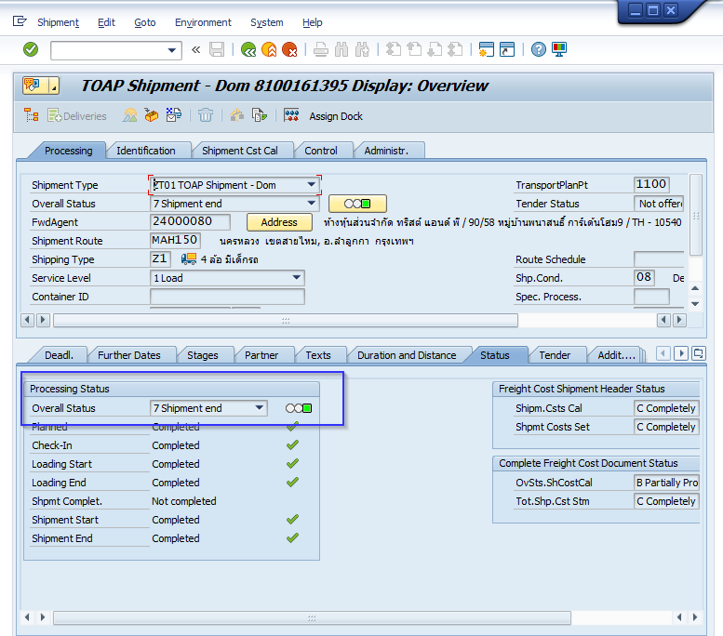
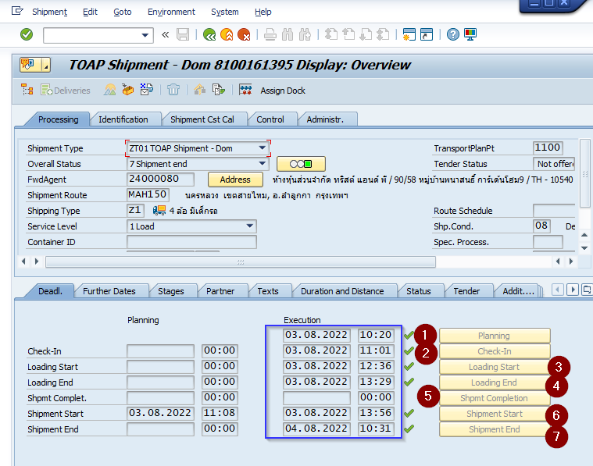
เพิ่มข้อมูล Shipment status

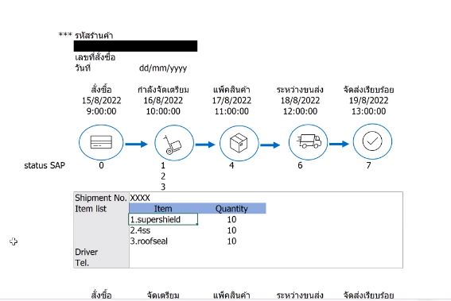
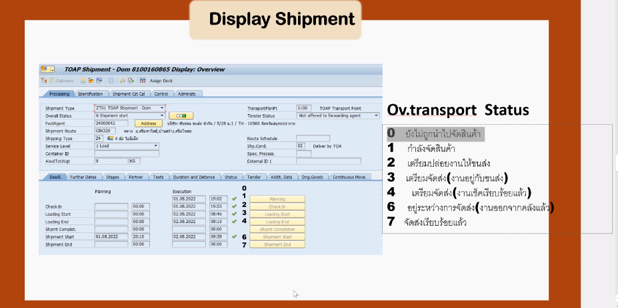

0 - 3

Forwding agent tel
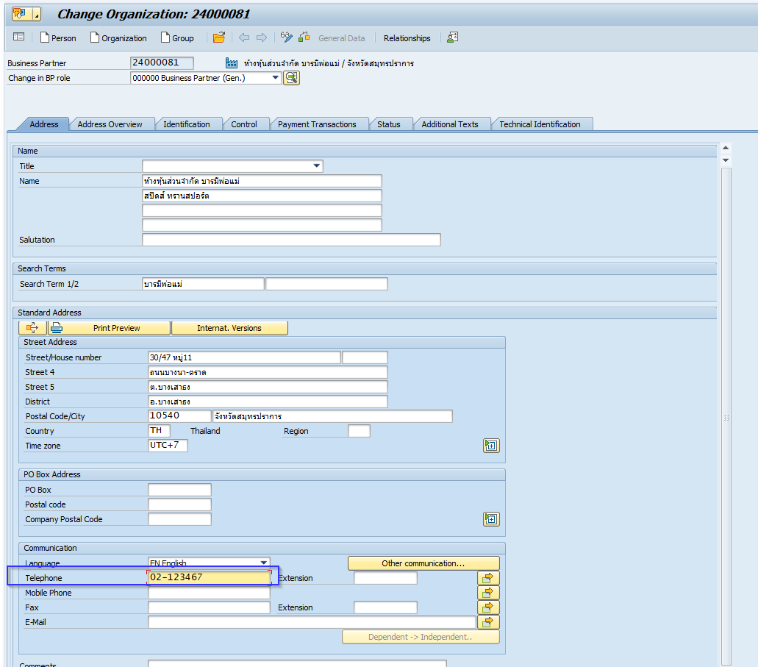
เพิ่มเบอร์โทรศัพท์ Forwding agent

Tel. & Mobile
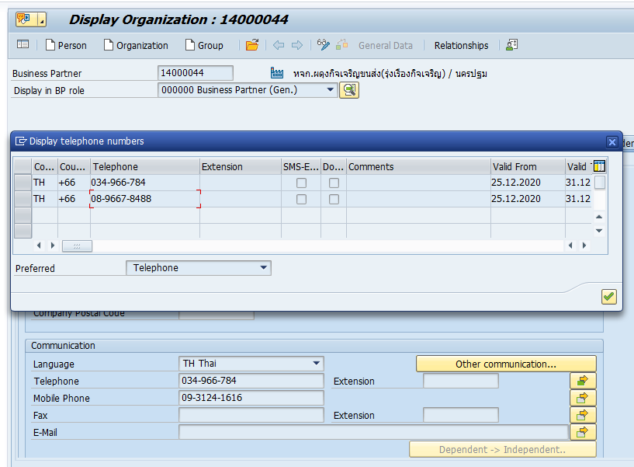

MDT
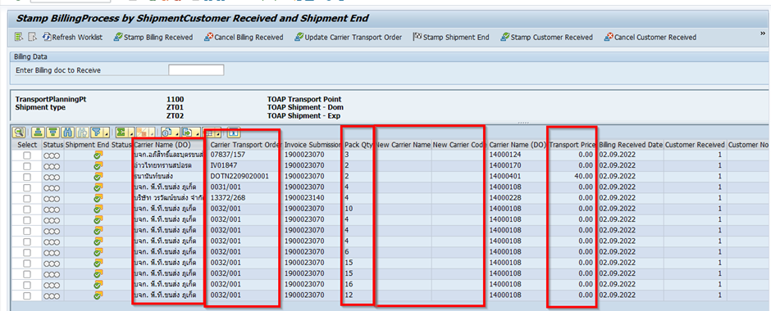
User Request |  | Decision
RQ1 | -searching by PO no. | limit digit/format by web
RQ2 | -show quantity unit as BUเพราะมีขายแบบหน่วยย่อย | Sales Unit
RQ3 | -Logic : Checking SC field= 03 3.1 show เลขปอปึ๋ง(carrier transport order) 3.2 Carrier Name 3.3 Carrier Tel. เบอร์โทรขนส่งต้นทาง | เพิ่ม 3 ฟิลด์จาก SAP

